Índice
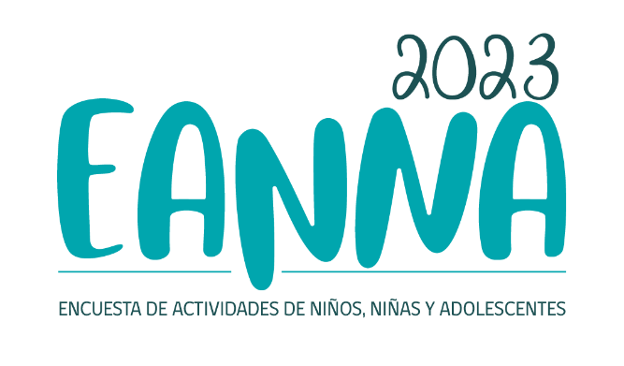
LIBRO DE CÓDIGOS BASE DE DATOS EANNA 2023

 | Índice
 | I. Ficha técnica EANNA 2023
 |  |  | Ficha Técnica EANNA 2023
 | II. Cuestionarios EANNA 2023
 |  |  | Cuestionarios EANNA 2023
 | III. Diccionario de variables y códigos
 |  | 1. Variables de identificación y especificación del diseño muestral
 |  |  | Variables de identificación y diseño muestral
 |  | 2. Cuestionario Cuidador(a) Principal
 |  |  | Variables Cuestionario Cuidador(a) Principal
 |  | 3. Cuestionario Niños y Niñas de 5 a 8 años
 |  |  | Variables Cuestionario Niños y Niñas de 5 a 8 años
 |  | 4. Cuestionario Niños, Niñas y Adolescentes de 9 a 17 años
 |  |  | Variables Cuestionario Niños, Niñas y Adolescentes de 9 a 17 años
 |  | 5. Cuestionario Autoaplicado de 9 a 17 años
 |  |  | Variables Cuestionario Autoaplicado de 9 a 17 años
 |  | 6. Variables vinculadas desde Casen 2022
 |  |  | Variables vinculadas desde Casen 2022
 |  | 7. Variables Trabajo Infantil
 |  |  | Variables Trabajo Infantil
 |  | 8. Otras variables construidas MDSF
 |  |  | Otras variables construidas MDSF

